图片
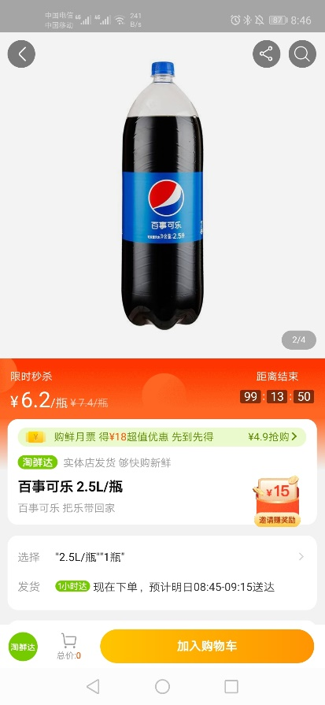 百事可乐（2.5L） | 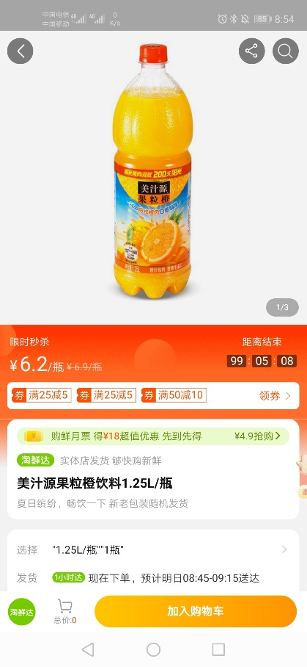 美汁源果粒橙(1.25L) | 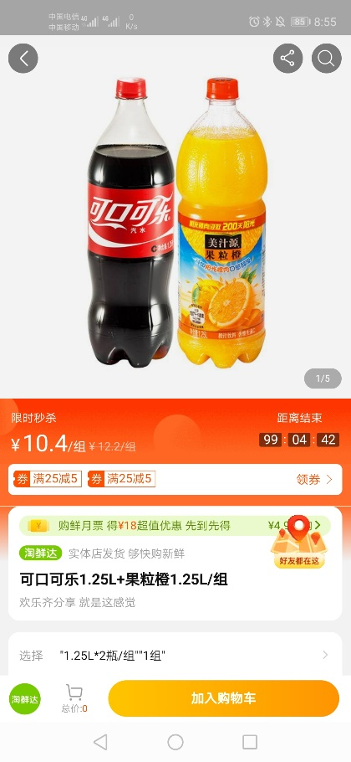 可口可乐1.25L+果粒橙1.25L/组 | 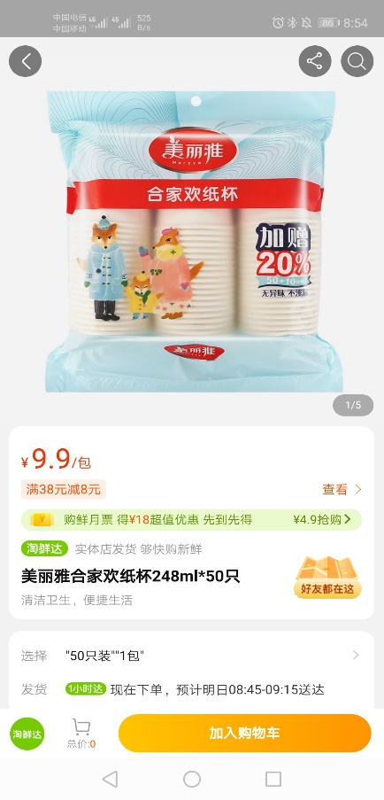 美丽雅合家欢纸杯248ml*50只 | 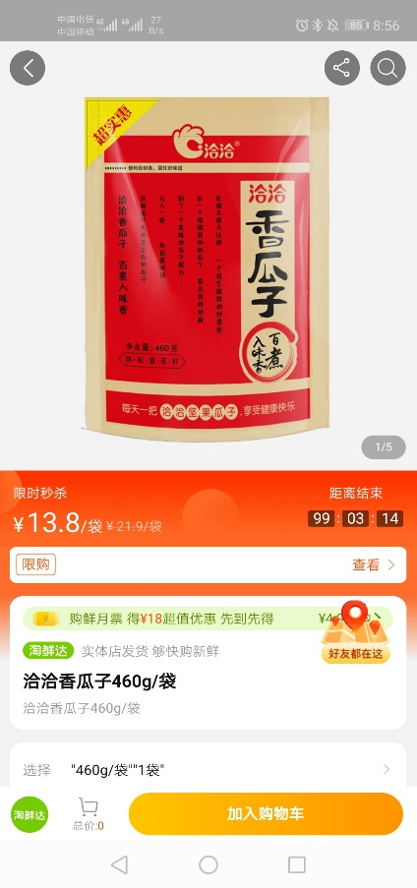 洽洽香瓜子460g | 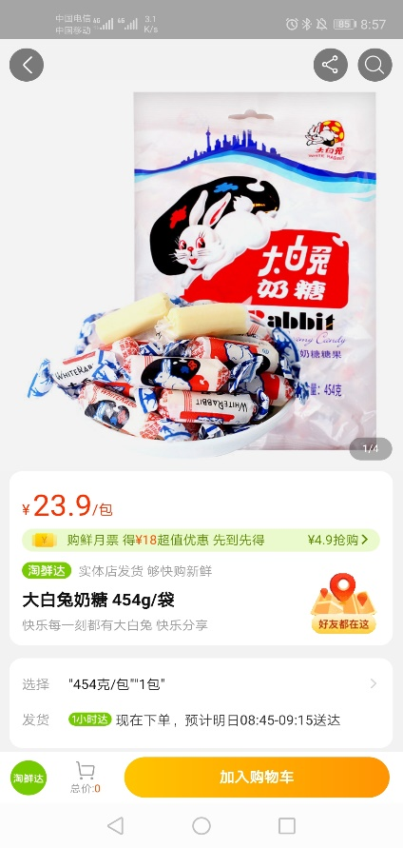 大白兔奶糖454g | 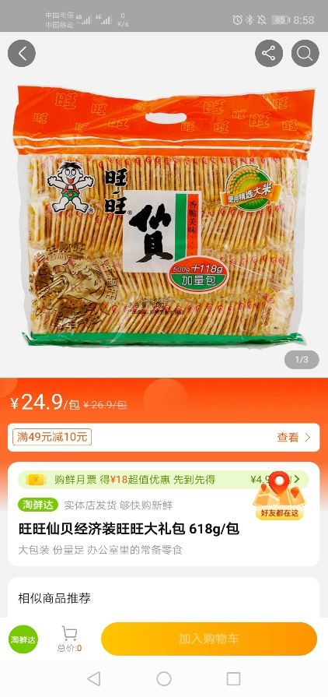 旺旺仙贝618g
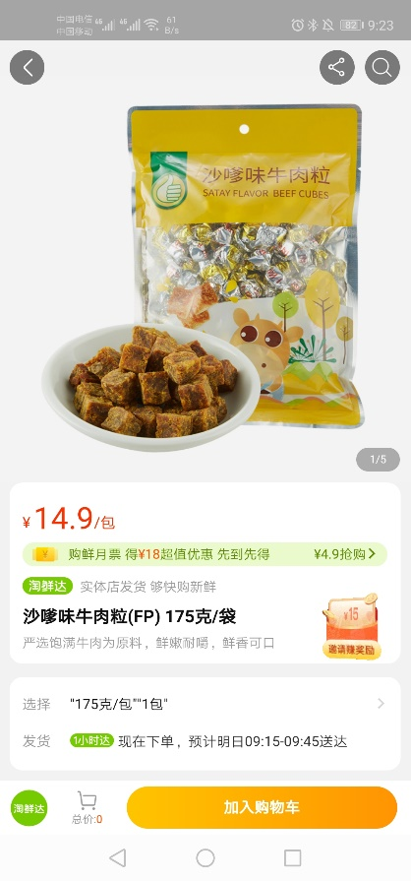 沙嗲味牛肉粒175g | 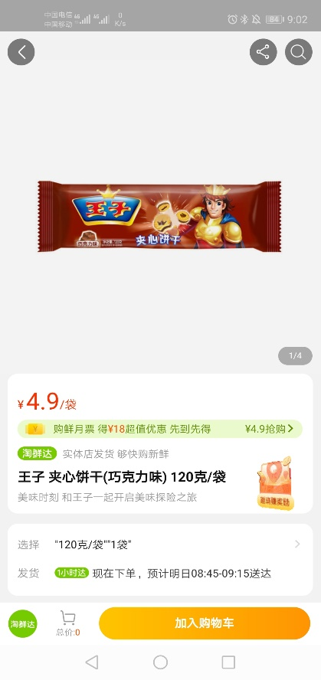 王子夹心饼干（巧克力味）120g | 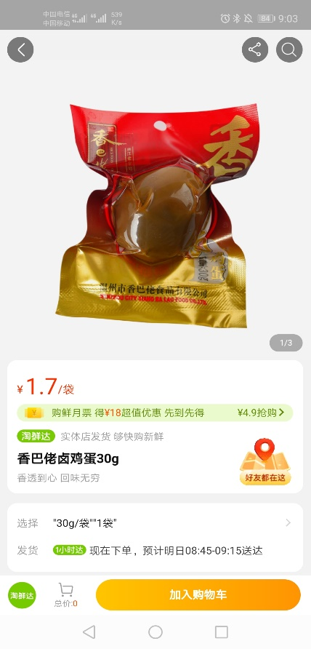 香巴佬卤蛋单个30g | 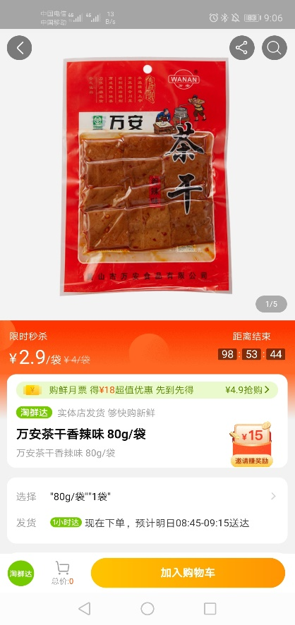 万安茶干80g/袋 | 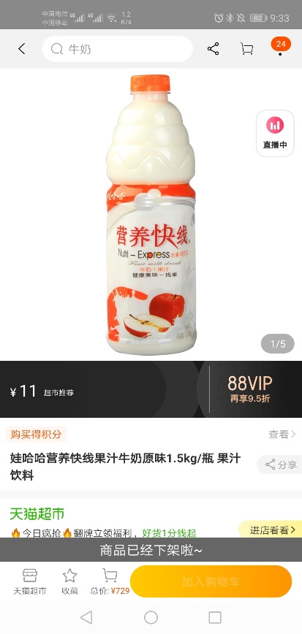 营养快线（1.5L） | 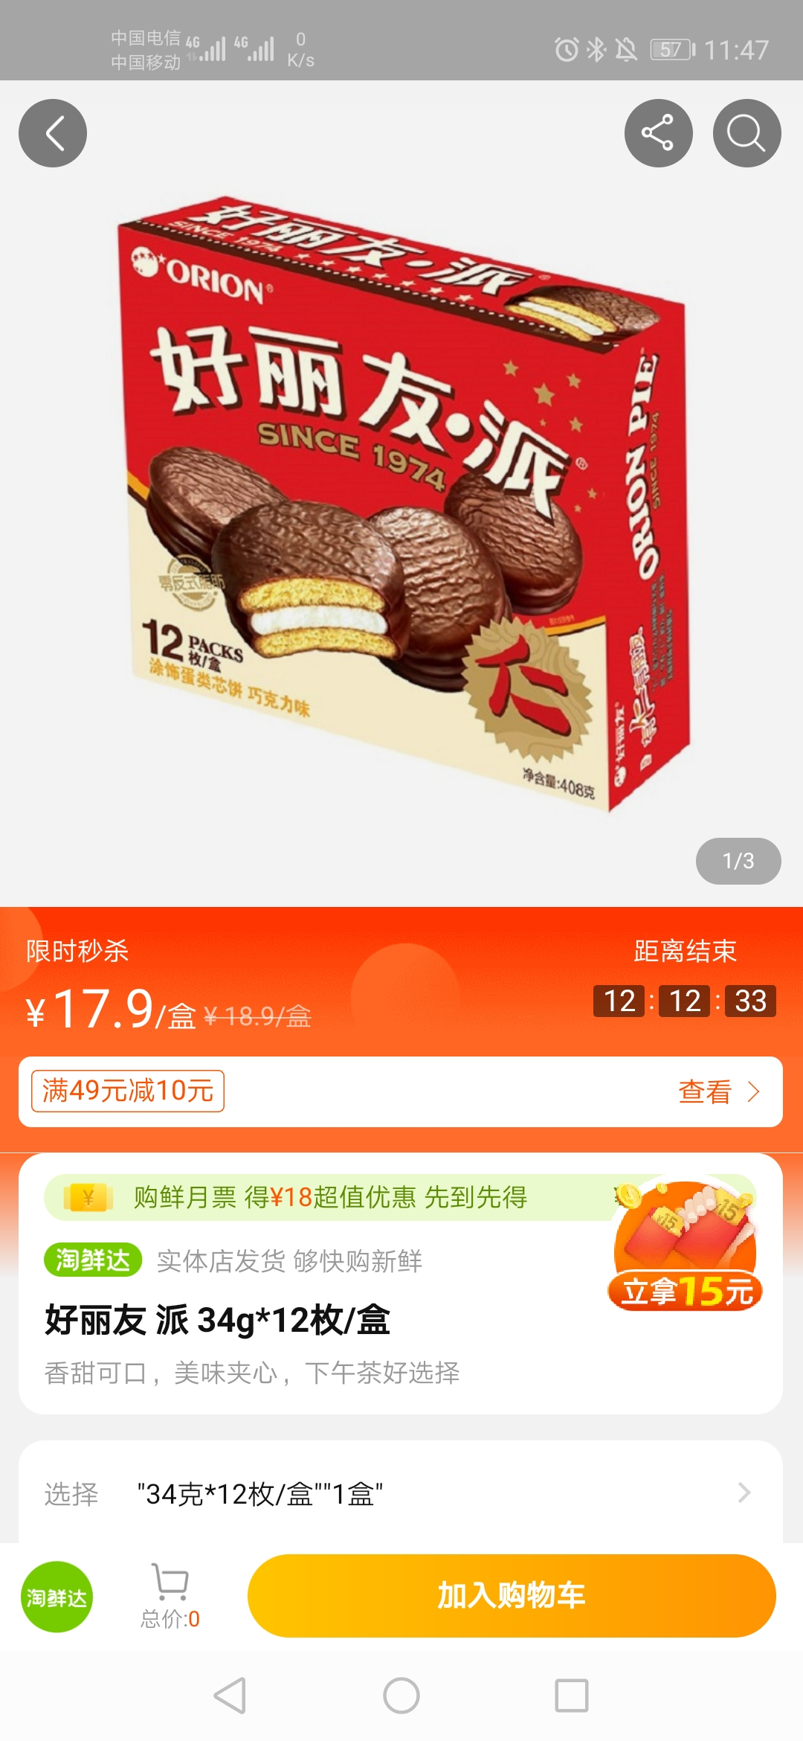 好丽友 派 34g*12枚/盒 | 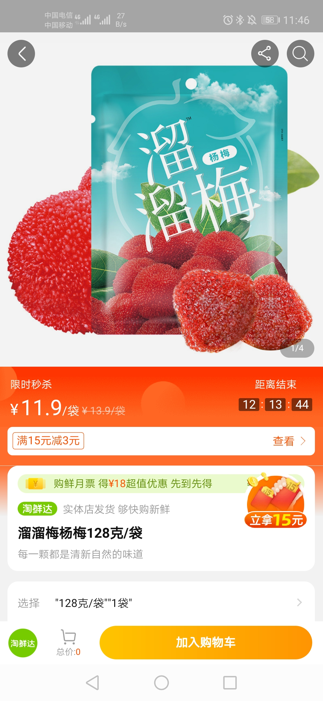 溜溜梅 128克/袋
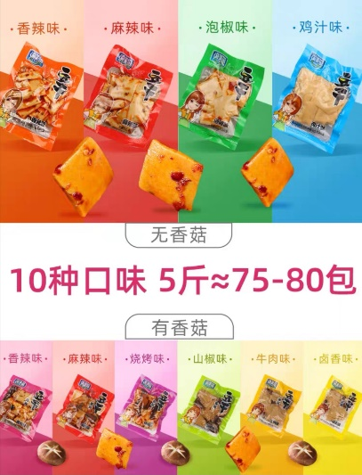 周义香菇豆干散称（单位：Kg）

